ВЕРХ

 |  |  |  |  | г. Санкт-Петербург
 |  |  |  |  | ул. Грузинская, д.17
 |  |  |  |  | т. 8 (812) 640-07-57
 |  |  |  |  | т/ф 8 (812) 640-22-86
 |  |  |  |  | т. 8 (812) 983-66-63
 |  |  | РОЗНИЦА |  | zakaz@merani-spb.ru
 |  |  |  |  | www.meranti-spb.ru

 | Верхние модули (глубина 300 мм.)
Высота мм. | Изображение | Артикул | Ширина мм. | Размеры фасадов: высота /ширина | цена /руб. шт.
290 | 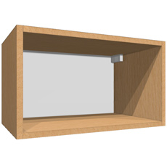 | ШН29-30 | 300 | 286*296 | 540 р.
 |  | ШН29-40 | 400 | 286*396 | 610 р.
 |  | ШН29-50 | 500 | 286*496 | 685 р.
 |  | ШН29-60 | 600 | 286*596 | 770 р.
 |  | ШН29-70 | 700 | 286*696 | 850 р.
 |  | ШН29-80 | 800 | 286*796 | 935 р.
 |  | ШН29-90 | 900 | 286*896 | 1,010 р.
Высота мм. | Изображение | Артикул | Ширина мм. | Размеры фасадов: высота /ширина | цена / шт.
360 | 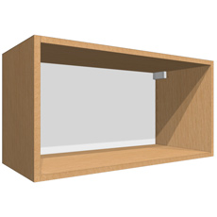 | ШН36-40 | 400 | 356*396 | 670 р.
 |  | ШН36-50 | 500 | 356*496 | 755 р.
 |  | ШН36-60 | 600 | 356*596 | 835 р.
 |  | ШН36-70 | 700 | 356*696 | 920 р.
 |  | ШН36-80 | 800 | 356*796 | 1,000 р.
 |  | ШН36-90 | 900 | 356*896 | 1,085 р.

 |  | ШНВ36-50 | 500 | 356*496 | 860 р.
 |  | ШНВ36-60 | 600 | 356*596 | 930 р.
 |  | ШНВ36-90 | 900 | 356*896 | 1,150 р.
Высота мм. | Изображение | Артикул | Ширина мм. | Размеры фасадов: высота /ширина | цена / шт.
400 | 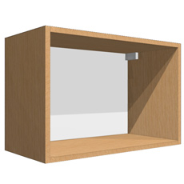 | ШН40-40 | 400 | 396*396 | 700 р.
 |  | ШН40-50 | 500 | 396*496 | 785 р.
 |  | ШН40-60 | 600 | 396*596 | 865 р.
 |  | ШН40-70 | 700 | 396*696 | 950 р.
 |  | ШН40-80 | 800 | 396*796 | 1,030 р.
 |  | ШН40-90 | 900 | 396*896 | 1,115 р.
 |  | ШН40-100 | 1000 | 396*996 | 1,196 р.
Высота мм. | Изображение | Артикул | Ширина мм. | Размеры фасадов: высота /ширина | цена / шт.
450 |  | ШН45-50 | 500 | 446*496 | 830 р.
 |  | ШН45-60 | 600 | 446*596 | 920 р.
 |  | ШН45-70 | 700 | 446*696 | 1,010 р.
 |  | ШН45-80 | 800 | 446*796 | 1,100 р.
 |  | ШН45-90 | 900 | 446*896 | 1,190 р.
 |  | ШН45-100 | 1000 | 446*996 | 1,280 р.
 |  | ШНВ45-50 | 500 | 446*496 | 920 р.
 |  | ШНВ45-60 | 600 | 446*596 | 990 р.
 |  | ШНВ45-90 | 900 | 446*896 | 1,120 р.
Высота мм. | Изображение | Артикул | Ширина мм. | Размеры фасадов: высота /ширина | цена / шт.
540 |  | ШН54-60 | 600 | 536*596 | 995 р.
 |  | ШН54-70 | 700 | 536*696 | 1,085 р.
 |  | ШН54-80 | 800 | 536*796 | 1,175 р.
 |  | ШН54-90 | 900 | 536*896 | 1,265 р.
 |  | ШН54-1000 | 1000 | 536*996 | 1,355 р.
Высота мм. | Изображение | Артикул | Ширина мм. | Размеры фасадов: высота /ширина | цена / шт.
580 |  | ШН58-60 | 600 | 576*596 (576*296-2шт.) | 1,030 р.
 |  | ШН58-70 | 700 | 576*696 (576*346-2шт.) | 1,120 р.
 |  | ШН58-80 | 800 | 576*796 (576*396-2шт.) | 1,210 р.
 |  | ШН58-90 | 900 | 576*896 ( 576*446-2шт.) | 1,300 р.
 |  | ШН58-1000 | 1000 | 576*996 ( 576*496-2шт.) | 1,390 р.
Высота мм. | Изображение | Артикул | Ширина мм. | Размеры фасадов: высота /ширина | цена / шт.
600 | 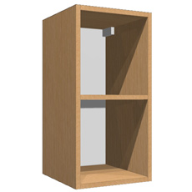 | ШН60-15 | 150 | 596*146 | 695 р.
 |  | ШН60-20 | 200 | 596*196 | 765 р.
 |  | ШН60-25 | 250 | 596*246 | 830 р.
 |  | ШН60-30 | 300 | 596*296 | 890 р.
 |  | ШН60-35 | 350 | 596*34 | 960 р.
 |  | ШН60-40 | 400 | 596*396 | 1,025 р.
 |  | ШН60-45 | 450 | 596*446 | 1,085 р.
 |  | ШН60-50 | 500 | 596*496 | 1,155 р.
 |  | ШН60-55 | 550 | 596*546 | 1,220 р.
 |  | ШН60-60 | 600 | 596*396 | 1,290 р.
 |  | ШН60-65 | 650 | 596*446 | 1,350 р.
 |  | ШН60-70 | 700 | 596*496 | 1,410 р.
 |  | ШН60-75 | 750 | 596*746 (596*371-2шт.) | 1,475 р.
 |  | ШН60-80 | 800 | 596*796 (596*396-2шт.) | 1,545 р.
 |  | ШН60-85 | 850 | 596*846 (596*421-2шт.) | 1,610 р.
 |  | ШН60-90 | 900 | 596*896 (596*446-2шт.) | 1,685 р.
Высота мм. | Изображение | Артикул | Ширина мм. | Размеры фасадов: высота /ширина | цена / шт.
600 | 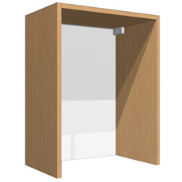 | ШН Суш. Без дна 60-40 | 400 | 596*396 | 780 р.
 |  | ШН Суш.Без дна 60-45 | 450 | 596*446 | 810 р.
 |  | ШН Суш. Без дна 60-50 | 500 | 596*496 | 840 р.
 |  | ШН Суш. Без дна 60-60 | 600 | 596*596 (596*296-2шт.) | 870 р.
 |  | ШН Суш.без дна 60-70 | 700 | 596*696 (596*346-2шт.) | 900 р.
 |  | ШН Суш. Без дна 60-80 | 800 | 596*796 (596*396-2шт.) | 930 р.
 |  | ШН Суш. Без дна 60-90 | 900 | 596*896 (596*446-2шт.) | 960 р.

600 | 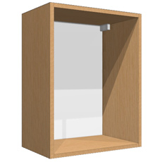 | ШН Суш.дно 60-40 | 400 | 596*396 | 890 р.
 |  | ШН Суш.дно 60-45 | 450 | 596*446 | 935 р.
 |  | ШН Суш.дно 60-50 | 500 | 596*496 | 980 р.
 |  | ШН Суш.дно 60-60 | 600 | 596*596 (596*296-2шт.) | 1,080 р.
 |  | ШН Суш.дно 60-70 | 700 | 596*696 (596*346-2шт.) | 1,170 р.
 |  | ШН Суш.дно 60-80 | 800 | 596*796 (596*396-2шт.) | 1,265 р.
 |  | ШН Суш.дно 60-90 | 900 | 596*896 (596*446-2шт.) | 1,355 р.

 |  | ШНТ60 радиус -30 | 300 |  | 1,340 р.
 |  | ШНТ60 радиус-40 | 400 |  | 1,830 р.
 |  | ШН Термин.60-30 | 300 |  | 1,160 р.
 |  | ШН Термин.60 скос-40 | 400 |  | 1,650 р.

600 |  | ШН под встраиваем.выт.В60-50 | 500 | 596*496 | 1,090 р.
 |  | ШН под встраиваем.выт.В60-60 | 600 | 596*596 (596*296-2шт.) | 1,180 р.
 |  | ШН под встраиваем.выт.В60-90 | 900 | 596*896 (596*446-2шт.) | 1,460 р.
 | 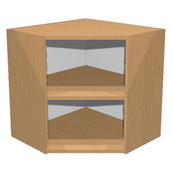 | ШНУ60-60 | 600 | 596*396 | 1,985 р.
Высота мм. | Изображение | Артикул | Ширина мм. | Размеры фасадов: высота /ширина | цена / шт.
720 | 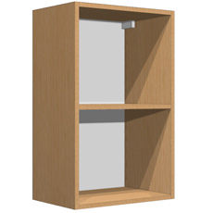 | ШН72-15 | 150 | 716*146 | 775 р.
 |  | ШН72-20 | 200 | 716*196 | 845 р.
 |  | ШН72-25 | 250 | 716*246 | 910 р.
 |  | ШН72-30 | 300 | 716*296 | 970 р.
 |  | ШН72-35 | 350 | 716*346 | 1,040 р.
 |  | ШН72-40 | 400 | 716*396 | 1,105 р.
 |  | ШН72-45 | 450 | 716*446 | 1,165 р.
 |  | ШН72-50 | 500 | 716*496 | 1,235 р.
 |  | ШН72-55 | 550 | 716*546 | 1,300 р.
 |  | ШН72-60 | 600 | 716*596 (716*296-2шт.) | 1,370 р.
 |  | ШН72-65 | 650 | 716*646 (716*321-2шт.) | 1,430 р.
 |  | ШН72-70 | 700 | 716*696 (716*346-2шт.) | 1,490 р.
 |  | ШН72-75 | 750 | 716*746 (716*371-2шт.) | 1,555 р.
 |  | ШН72-80 | 800 | 716*796 (716*396-2шт.) | 1,625 р.
 |  | ШН72-85 | 850 | 716*846 (716*421-2шт.) | 1,690 р.
 |  | ШН72-90 | 900 | 716*896 (716*446-2шт.) | 1,765 р.

720 | 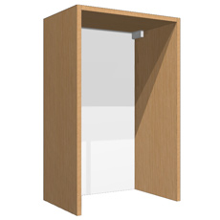 | ШН Суш. Без дна 72-40 | 400 | 716*396 | 860 р.
 |  | ШН Суш.Без дна72-45 | 450 | 716*446 | 890 р.
 |  | ШН Суш. Без дна 72-50 | 500 | 716*496 | 920 р.
 |  | ШН Суш. Без дна 72-60 | 600 | 716*596 (716*296-2шт.) | 950 р.
 |  | ШН Суш.без дна 72-70 | 700 | 716*696 (716*346-2шт.) | 980 р.
 |  | ШН Суш. Без дна 72-80 | 800 | 716*796 (716*396-2шт.) | 1,010 р.
 |  | ШН Суш. Без дна 72-90 | 900 | 716*896 (716*446-2шт.) | 1,040 р.

 | 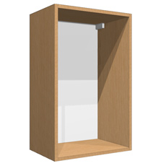 | ШН Суш.дно 72-40 | 400 | 716*396 | 970 р.
 |  | ШН Суш.дно 72-45 | 450 | 716*446 | 1,015 р.
 |  | ШН Суш.дно 72-50 | 500 | 716*496 | 1,060 р.
 |  | ШН Суш.дно 72-60 | 600 | 716*596 (716*296-2шт.) | 1,160 р.
 |  | ШН Суш.дно 72-70 | 700 | 716*696 (716*346-2шт.) | 1,250 р.
 |  | ШН Суш.дно 72-80 | 800 | 716*796 (716*396-2шт.) | 1,345 р.
 |  | ШН Суш.дно 72-90 | 900 | 716*896 (716*446-2шт.) | 1,435 р.

720 |  | ШНТ72 радиус -30 | 300 |  | 1,420 р.
 |  | ШНТ72 радиус-40 | 400 |  | 1,910 р.
 |  | ШН Термин.72 -30 | 300 |  | 1,240 р.
 |  | ШН Термин.72 -40 | 400 |  | 1,730 р.

 |  | ШН для микров.печи72-50 | 500 | 356*496 | 1,630 р.
 |  | ШН для микров.печи72-60 | 600 | 356*596 | 1,740 р.
 |  | ШН для микров.печи72-70 | 700 | 356*696 | 1,850 р.
 |  | ШН под встраиваем.выт.В72-50 | 500 | 716*496 | 1,170 р.
 |  | ШН под встраиваем.выт.В72-60 | 600 | 716*596 (716*296-2шт.) | 1,270 р.
 |  | ШН под встраиваем.выт.В72-90 | 900 | 716*896 (716*446-2шт.) | 1,560 р.

 | 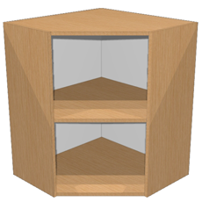 | ШНУ72-60 (глубина боковых стенок 300*300 мм | 600 | 716*396 | 2,065 р.
Высота мм. | Изображение | Артикул | Ширина мм. | Размеры фасадов: высота /ширина | цена / шт.
920 | 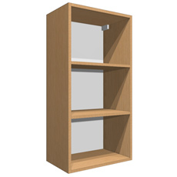 | ШН92-15 | 150 | 916*146 | 970 р.
 |  | ШН92-20 | 200 | 916*196 | 1,045 р.
 |  | ШН92-25 | 250 | 916*24 | 1,135 р.
 |  | ШН92-30 | 300 | 916*296 | 1,220 р.
 |  | ШН92-35 | 350 | 916*346 | 1,300 р.
 |  | ШН92-40 | 400 | 916*396 | 1,385 р.
 |  | ШН92-45 | 450 | 916*446 | 1,465 р.
 |  | ШН92-50 | 500 | 916*496 | 1,550 р.
 |  | ШН92-55 | 550 | 916*546 | 1,630 р.
 |  | ШН92-60 | 600 | 916*596 (916*296-2шт.) | 1,715 р.
 |  | ШН92-65 | 650 | 916*646 (916*321-2шт.) | 1,795 р.
 |  | ШН92-70 | 700 | 916*696 (916*346-2шт.) | 1,885 р.
 |  | ШН92-75 | 750 | 916*746 (916*371-2шт.) | 1,970 р.
 |  | ШН92-80 | 800 | 916*796 (916*396-2шт.) | 2,050 р.
 |  | ШН92-85 | 850 | 916*846 (916*421-2шт.) | 2,135 р.
 |  | ШН92-90 | 900 | 916*896 (916*446-2шт.) | 2,215 р.

920 | 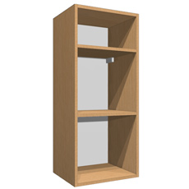 | ШНП92 верх откр.-30 | 300 | 716*296 | 1,235 р.
 |  | ШНП92 верх откр.-40 | 400 | 716*396 | 1,400 р.
 |  | ШНП92 верх откр.-50 | 500 | 716*496 | 1,565 р.
 |  | ШНП92 верх откр.60 | 600 | 716*596 (716*296-2шт.) | 1,730 р.
 |  | ШНП92 верх откр.-70 | 700 | 716*696 (716*346-2шт.) | 1,900 р.
 |  | ШНП92 верх откр.-80 | 800 | 716*796 (716*396-2шт.) | 2,065 р.
 |  | ШНП92 верх откр.-90 | 900 | 716*896 (716*446-2шт.) | 2,230 р.

 | 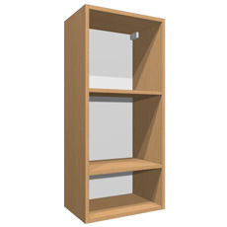 | ШНП92 нижн.полка откр.-30 | 300 | 716*296 | 1,235 р.
 |  | ШНП92 нижн.полка откр.-40 | 400 | 716*396 | 1,400 р.
 |  | ШНП92 нижн.полка откр.-50 | 500 | 716*496 | 1,565 р.
 |  | ШНП92 нижн.полка откр.-60 | 600 | 716*596 (716*296-2шт.) | 1,730 р.
 |  | ШНП92 нижн.полка откр.70 | 700 | 716*696 (716*346-2шт.) | 1,900 р.
 |  | ШНП92 нижн.полка откр.-80 | 800 | 716*796 (716*396-2шт.) | 2,065 р.
 |  | ШНП92 нижн.полка откр.-90 | 900 | 716*896 (716*446-2шт.) | 2,230 р.

 | 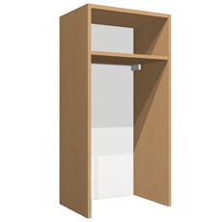 | ШН Суш. Без дна 92-40 | 400 | 916*396 | 1,130 р.
 |  | ШН Суш.Без дна 92-45 | 450 | 916-446 | 1,175 р.
 |  | ШН Суш. Без дна 92-50 | 500 | 916*496 | 1,225 р.
 |  | ШН Суш. Без дна 92-60 | 600 | 916*596 (916*296-2шт.) | 1,325 р.
 |  | ШН Суш.без дна 92-70 | 700 | 916*696 (916*346-2шт.) | 1,420 р.
 |  | ШН Суш. Без дна 92-80 | 800 | 916*796 (916*396-2шт.) | 1,520 р.
 |  | ШН Суш. Без дна 92-90 | 900 | 916*896 (916*446-2шт.) | 1,615 р.

 | 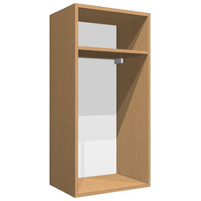 | ШН Суш.дно 92-40 | 400 | 916*396 | 1,265 р.
 |  | ШН Суш.дно 92-45 | 450 | 916-446 | 1,325 р.
 |  | ШН Суш.дно 92-50 | 500 | 916*496 | 1,390 р.
 |  | ШН Суш.дно 92-60 | 600 | 916*596 (916*296-2шт.) | 1,525 р.
 |  | ШН Суш.дно 92-70 | 700 | 916*696 (916*346-2шт.) | 1,660 р.
 |  | ШН Суш.дно 92-80 | 800 | 916*796 (916*396-2шт.) | 1,795 р.
 |  | ШН Суш.дно 92-90 | 900 | 916*896 (916*446-2шт.) | 1,930 р.

 |  | ШНТ92 радиус -30 | 300 |  | 1,810 р.
 |  | ШНТ92 радиус-40 | 400 |  | 2,465 р.
 |  | ШН Термин.92 -30 | 300 |  | 1,570 р.
 |  | ШН Термин.92 -40 | 400 |  | 2,225 р.

 |  | ШН под встраиваем.выт.В92-50 | 500 | 916*496 | 1,380 р.
 |  | ШН под встраиваем.выт.В92-60 | 600 | 916*596 (916*296-2шт.) | 1,500 р.
 |  | ШН под встраиваем.выт.В92-90 | 900 | 916*896 (916*446-2шт.) | 1,840 р.

 | 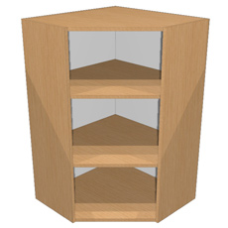 | ШНУ92-60 (глубина боковых стенок 300*300 мм | 600 | 916*396 | 2,290 р.
Высота мм. | Изображение | Артикул | Ширина мм. | Размеры фасадов: высота /ширина | цена / шт.
960 |  | ШН96-15 | 150 | 956*146 | 1,020 р.
 |  | ШН96-20 | 200 | 956*196 | 1,095 р.
 |  | ШН96-25 | 250 | 956*246 | 1,185 р.
 |  | ШН96-30 | 300 | 956*296 | 1,270 р.
 |  | ШН96-35 | 350 | 956*346 | 1,350 р.
 |  | ШН96-40 | 400 | 956*396 | 1,435 р.
 |  | ШН96-45 | 450 | 956*446 | 1,515 р.
 |  | ШН96-50 | 500 | 956*496 | 1,600 р.
 |  | ШН96-55 | 550 | 956*546 | 1,680 р.
 |  | ШН96-60 | 600 | 956*596 (956*296-2шт.) | 1,765 р.
 |  | ШН96-65 | 650 | 956*646 (956*321-2шт.) | 1,845 р.
 |  | ШН96-70 | 700 | 956*696 (956*346-2шт.) | 1,925 р.
 |  | ШН96-75 | 750 | 956*746 (956*371-2шт.) | 2,020 р.
 |  | ШН96-80 | 800 | 956*796 (956*396-2шт.) | 2,100 р.
 |  | ШН96-85 | 850 | 956*846 (956*421-2шт.) | 2,185 р.
 |  | ШН96-90 | 900 | 956*896 (956*446-2шт.) | 2,265 р.

960 |  | ШНП96 верх откр.-30 | 300 | 956*296 | 1,285 р.
 |  | ШНП96 верх откр.-40 | 400 | 956*396 | 1,450 р.
 |  | ШНП96 верх откр.-50 | 500 | 956*496 | 1,615 р.
 |  | ШНП96 верх откр.60 | 600 | 956*596 (956*296-2шт.) | 1,780 р.
 |  | ШНП96 верх откр.-70 | 700 | 956*696 (956*346-2шт.) | 1,950 р.
 |  | ШНП96 верх откр.-80 | 800 | 956*796 (956*396-2шт.) | 2,115 р.
 |  | ШНП96 верх откр.-90 | 900 | 956*896 (956*446-2шт.) | 2,280 р.

 |  | ШНП96 нижн.полка откр.-30 | 300 | 956*296 | 1,285 р.
 |  | ШНП96 нижн.полка откр.-40 | 400 | 956*396 | 1,450 р.
 |  | ШНП96 нижн.полка откр.-50 | 500 | 956*496 | 1,615 р.
 |  | ШНП96 нижн.полка откр.-60 | 600 | 956*596 (956*296-2шт.) | 1,780 р.
 |  | ШНП96 нижн.полка откр.70 | 700 | 956*696 (956*346-2шт.) | 1,950 р.
 |  | ШНП96 нижн.полка откр.-80 | 800 | 956*796 (956*396-2шт.) | 2,115 р.
 |  | ШНП96 нижн.полка откр.-90 | 900 | 956*896 (956*446-2шт.) | 2,280 р.

 |  | ШН Суш. Без дна 96-40 | 400 | 956*396 | 1,180 р.
 |  | ШН Суш.Без дна 96-45 | 450 | 956*446 | 1,225 р.
 |  | ШН Суш. Без дна 96-50 | 500 | 956*496 | 1,275 р.
 |  | ШН Суш. Без дна 96-60 | 600 | 956*596 (956*296-2шт.) | 1,375 р.
 |  | ШН Суш.без дна 96-70 | 700 | 956*696 (956*346-2шт.) | 1,470 р.
 |  | ШН Суш. Без дна 96-80 | 800 | 956*796 (956*396-2шт.) | 1,570 р.
 |  | ШН Суш. Без дна 96-90 | 900 | 956*896 (956*446-2шт.) | 1,665 р.

 |  | ШН Суш.дно 96-40 | 400 | 956*396 | 1,315 р.
 |  | ШН Суш.дно 96-45 | 450 | 956*446 | 1,375 р.
 |  | ШН Суш.дно 96-50 | 500 | 956*496 | 1,440 р.
 |  | ШН Суш.дно 96-60 | 600 | 956*596 (956*296-2шт.) | 1,575 р.
 |  | ШН Суш.дно 96-70 | 700 | 956*696 (956*346-2шт.) | 1,710 р.
 |  | ШН Суш.дно 96-80 | 800 | 956*796 (956*396-2шт.) | 1,845 р.
 |  | ШН Суш.дно 96-90 | 900 | 956*896 (956*446-2шт.) | 2,080 р.

 |  | ШНТ96 радиус -30 | 300 |  | 1,860 р.
 |  | ШНТ96 радиус-40 | 400 |  | 2,515 р.
 |  | ШН Термин.96 -30 | 300 |  | 1,620 р.
 |  | ШН Термин.96 -40 | 400 |  | 2,275 р.

 |  | ШНУ96-60 (глубина боковых стенок 300*300 мм | 600 | 956*396 | 2,340 р.
Примечания:
Ламинированная ДСП " Pfleiderer" толщиной 16мм.,кромка ABS 0,5 мм в цвет ЛДСП,ХДФ (задняя стенка) белого цвета.
Стандартные цвета ЛДСП; Темный орех,венге,вишня оксфорд,ольха,дуб молочный,итальянский орех,серый гаурнери,
клен танзау,крем,белый,черный,яблоня локарно,орех гуарнери,бук бавария.
Другие цвета ЛДСП плюс 40% к ценам указаным выше.
Дополнительно: полки,козырьки ,цоколь-1100 руб.м2 (другие цвета ЛДСП +40%)
**** В заявке на дополнительные полки,козырьки,цоколь: вначале указывается ширина,затем-глубина.
Нестандартная полка концевая открытая+50% к ценам указанным выше.
В базовую комплектацию изделия входит: ЛДСП,ХДФ,конфирматы,гвозди,.
В стоимость не входят: ручки,петли,опоры!!!
Срок изготовления 10 рабочих дней.

НИЗ

 |  |  |  |  | г. Санкт-Петербург
 |  |  |  |  | ул. Грузинская, д.17
 |  |  |  |  | т. 8 (812) 640-07-57
 |  |  |  |  | т/ф 8 (812) 640-22-86
 |  |  |  |  | т. 8 (812) 983-66-63
 |  |  |  | e-mail: | zakaz@merani-spb.ru
 |  |  | РОЗНИЦА |  | www.meranti-spb.ru

 | Нижние модули (глубина 520 мм.)
Высота 720 мм. | Изображение | Артикул | Ширина мм. | Размеры фасадов: высота /ширина | цена/руб. шт.
Стол с полкой | 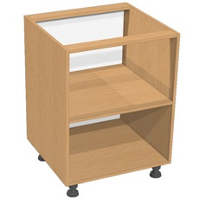 | ШС-15 | 150 | 716*146 | 1,195 р.
 |  | ШС-20 | 200 | 716*196 | 1,280 р.
 |  | ШС-30 | 300 | 716*296 | 1,435 р.
 |  | ШС-35 | 350 | 716*346 | 1,520 р.
 |  | ШС-40 | 400 | 716*396 | 1,600 р.
 |  | ШС-45 | 450 | 716*446 | 1,675 р.
 |  | ШС-50 | 500 | 716*496 | 1,760 р.
 |  | ШС-60 | 600 | 716*596 (716*296-2шт.) | 1,840 р.
 |  | ШС-70 | 700 | 716*696 (716*346-2шт.) | 1,925 р.
 |  | ШС-80 | 800 | 716*796 (716*396-2шт.) | 2,020 р.
 |  | ШС-90 | 900 | 716*896 (716*446-2шт.) | 2,105 р.

Стол под мойку |  | ШСМ-45 | 450 | 716*446 | 1,345 р.
 |  | ШСМ-50 | 500 | 716*496 | 1,390 р.
 |  | ШСМ-60 | 600 | 716*596 (716*296-2шт.) | 1,465 р.
 |  | ШСМ-80 | 800 | 716*796 (716*396-2шт.) | 1,630 р.
 |  | ШСМ-90 | 900 | 716*896 (716*446-2шт.) | 1,720 р.

Стол с 2мя ящиками | 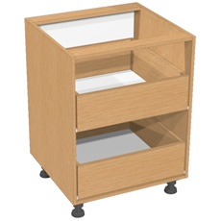 | ШС2я-30 | 300 | 356*296-2шт. | 2,020 р.
 |  | ШС2я-35 | 350 | 356*346-2шт. | 2,135 р.
 |  | ШС2я-40 | 400 | 356*396-2шт. | 2,245 р.
 |  | ШС2я-45 | 450 | 356*446-2шт. | 2,360 р.
 |  | ШС2я-50 | 500 | 356*496-2шт. | 2,470 р.
 |  | ШС2я-60 | 600 | 356*596-2шт. | 2,695 р.
 |  | ШС2я-70 | 700 | 356*696-2шт. | 2,920 р.
 |  | ШС2я-80 | 800 | 356*796-2шт. | 3,145 р.
 |  | ШС2я-90 | 900 | 356*896-2шт. | 3,370 р.

Стол с 1 мал и 2 больш ящиками | 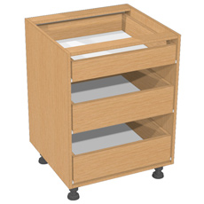 | ШС(1м2б)я-30 | 300 | (140*296-1шт.)+(284*296-2шт.) | 2,195 р.
 |  | ШС(1м2б)я-35 | 350 | (140*296-1шт).+(284*346-2шт.) | 2,330 р.
 |  | ШС(1м2б)я-40 | 400 | (140*296-1шт.)+(284*396-2шт.) | 2,455 р.
 |  | ШС(1м2б)я-45 | 450 | (140*296-1шт).+(284*446-2шт.) | 2,585 р.
 |  | ШС(1м2б)я-50 | 500 | (140*296-1шт.)+(284*496-2шт.) | 2,710 р.
 |  | ШС(1м2б)я-60 | 600 | (140*296-1шт.)+(284*596-2шт.) | 2,975 р.
 |  | ШС(1м2б)я-70 | 700 | (140*296-1шт.)+(284*696-2шт.) | 3,230 р.
 |  | ШС(1м2б)я-80 | 800 | (140*296-1шт.)+(284*796-2шт.) | 3,490 р.
 |  | ШС(1м2б)я-90 | 900 | (140*296-1шт.)+(284*896-2шт.) | 3,745 р.

Стол с 3 мал и 1 больш ящиками | 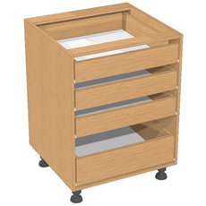 | ШС(3м1б)я-30 | 300 | (140*296-3шт.)+(284*296-1шт.) | 2,165 р.
 |  | ШС(3м1б)я-35 | 350 | (140*296-3шт).+(284*346-1шт.) | 2,300 р.
 |  | ШС(3м1б)я-40 | 400 | (140*296-3шт.)+(284*396-1шт.) | 2,425 р.
 |  | ШС(3м1б)я-45 | 450 | (140*296-3шт).+(284*446-1шт.) | 2,560 р.
 |  | ШС(3м1б)я-50 | 500 | (140*296-3шт.)+(284*496-1шт.) | 2,690 р.
 |  | ШС(3м1б)я-60 | 600 | (140*296-3шт.)+(284*596-1шт.) | 2,950 р.
 |  | ШС(3м1б)я-70 | 700 | (140*296-3шт.)+(284*696-1шт.) | 3,220 р.
 |  | ШС(3м1б)я-80 | 800 | (140*296-3шт.)+(284*796-1шт.) | 3,490 р.
 |  | ШС(3м1б)я-90 | 900 | (140*296-3шт.)+(284*896-1шт.) | 3,760 р.

Стол с 1 ящ и полкой | 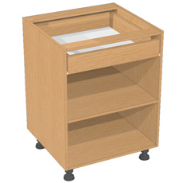 | ШС1яп-30 | 300 | (140*296-1шт.)+ (570*296-1шт.) | 1,765 р.
 |  | ШС1яп-35 | 350 | (140*346-1шт.)+ (570*346-1шт.) | 1,895 р.
 |  | ШС1яп-40 | 400 | (140*396-1шт.)+ (570*396-1шт.) | 2,020 р.
 |  | ШС1яп-45 | 450 | (140*446-1шт.)+ (570*446-1шт.) | 2,155 р.
 |  | ШС1яп-50 | 500 | (140*496-1шт.)+ (570*496-1шт.) | 2,285 р.
 |  | ШС1яп-60 | 600 | (140*596-1шт.)+ (570*596-1шт.) | 2,540 р.
 |  | ШС1яп-70 | 700 | (140*696-1шт.)+ (570*696-1шт.) | 2,795 р.
 |  | ШС1яп-80 | 800 | (140*796-1шт.)+ (570*796-1шт.) | 3,050 р.
 |  | ШС1яп-90 | 900 | (140*896-1шт.)+ (570*896-1шт.) | 3,310 р.

Стол с 2 ящ и полкой |  | ШС2яп-60 | 600 | (140*296-2шт)+(570*596-1шт.) | 2,675 р.
 |  | ШС2яп-70 | 700 | (140*346-2шт)+(570*346-2шт.) | 2,935 р.
 |  | ШС2яп-80 | 800 | (140*396-2шт)+(570*396-2шт.) | 3,190 р.
 |  | ШС2яп-90 | 900 | (140*446-2шт)+(570*446-2шт.) | 3,445 р.

Стол с 4 ящиками | 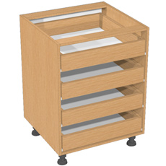 | ШС4я-30 | 300 | 140*296-4шт. | 2,095 р.
 |  | ШС4я-35 | 350 | 140*346-4шт. | 2,225 р.
 |  | ШС4я-40 | 400 | 140*396-4шт. | 2,350 р.
 |  | ШС4я-45 | 450 | 140*446-4шт. | 2,480 р.
 |  | ШС4я-50 | 500 | 140*496-4шт. | 2,605 р.
 |  | ШС4я-60 | 600 | 140*596-4шт. | 2,860 р.
 |  | ШС4я-70 | 700 | 140*696-4шт. | 3,115 р.
 |  | ШС4я-80 | 800 | 140*796-4шт. | 3,370 р.
 |  | ШС4я-90 | 900 | 140*896-4шт. | 3,625 р.

Стол под духовой шкаф | 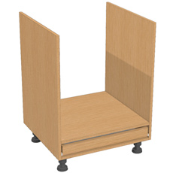 | ШСД-60 | 600 | 116*596-1шт. | 2,290 р.

Стол под стир. машину |  | ШСсм-65 | 650 | 716*646-1шт. | 1,360 р.

Угловой стол |  | ШСУМ-90(под мойку) | 820*820 | 716*396-1шт. | 2,815 р.
 |  | ШСУ-90 | 820*820 | 716*396-1шт. | 4,090 р.
Стол проходной (правый,левый) | 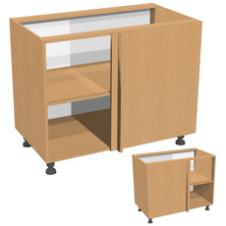 | ШСП-90(л-п) | 860 | 716*296-1шт. | 2,855 р.
 |  | ШСП-95(л-п) | 910 | 716*346-1шт. | 2,980 р.
 |  | ШСП-100(л-п) | 960 | 716*396-1шт. | 3,100 р.
 |  | ШСП-105(л-п) | 1010 | 716*446-1шт. | 3,190 р.
 |  | ШСП-110(л-п) | 1060 | 716*496-1шт. | 3,280 р.
 |  | ШСП-115(л-п) | 1110 | 716*546-1шт. | 3,370 р.
 |  | ШСП-120(л-п) | 1160 | 716*596-1шт. | 3,460 р.

Стол проходной под мойку (правая,левая) | 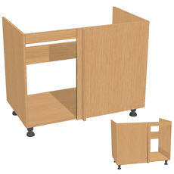 | ШСПМ-90(л-п) | 860 | 716*296-1шт. | 2,185 р.
 |  | ШСПМ-95(л-п) | 910 | 716*346-1шт. | 2,225 р.
 |  | ШСПМ-100(л-п) | 960 | 716*396-1шт. | 2,315 р.
 |  | ШСПМ-105(л-п) | 1010 | 716*446-1шт. | 2,350 р.
 |  | ШСПМ-110(л-п) | 1060 | 716*496-1шт. | 2,390 р.
 |  | ШСПМ-115(л-п) | 1110 | 716*546-1шт. | 2,435 р.
 |  | ШСПМ-120(л-п) | 1160 | 716*596-1шт. | 2,475 р.

Стол торцевой |  | ШСТс-30*560(л-п) | 300 | 716*396-1шт. | 1,460 р.
 |  | ШСТр-20(л-п) | 200 |  | 1,315 р.
 |  | ШСТр-25(л-п) | 250 |  | 1,450 р.
 |  | ШСТр-30(л-п) | 300 |  | 1,600 р.
Примечания:
Ламинированная ДСП " Pfleiderer" толщиной 16мм.,кромка ABS 0,5 мм в цвет ЛДСП,ХДФ (задняя стенка) белого цвета.
Стандартные цвета ЛДСП; Темный орех,венге,вишня оксфорд,ольха,дуб молочный,итальянский орех,серый гаурнери,
клен танзау,крем,белый,черный,яблоня локарно,орех гуарнери,бук бавария.
Другие цвета ЛДСП плюс 40% к ценам указаным выше.
Нестандартная полка концевая открытая+50% к ценам указанным выше.
В базовую комплектацию изделия входит: ЛДСП,ХДФ,конфирматы,гвозди,.
В стоимость не входят: ручки,петли,опоры!!!
Срок изготовления 10 рабочих дней.

ПЕНАЛЫ

ООО " Меранти" |  |  |  |  | г. Санкт-Петербург
 |  |  |  |  | ул. Грузинская, д.17
 |  |  |  |  | т. 8 (812) 640-07-57
 |  |  |  |  | т/ф 8 (812) 640-22-86
 |  |  |  |  | т. 8 (812) 983-66-63
 | РОЗНИЦА |  |  | e-mail: | zakaz@merani-spb.ru
 | Пеналы (глубина 400 мм ; 560мм.) |  |  |  | www.meranti-spb.ru

Высота / глубина мм. | Изображение | Артикул | Ширина мм. | Размеры фасадов: высота /ширина | цена/руб. шт.
2040х400 (под навес. шкафы Н-720мм) |  | ШП204(40)-50 | 500 | 2036*496-1шт или 716*496-1шт.+ 1316*496-1шт. | 3,700 р.
 | 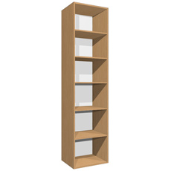 | ШП204(40)-60 | 600 | 2036*596-1шт. или 2036*296 -2шт.; (716*596 -1шт. + 1316*596 -1шт); (716*296 -2шт.+1316*296 -2шт.) | 4,090 р.
 |  | ШП204(40)-80 | 800 | 2036*396-2шт. или 716*396-2шт.+ 1316*396-2шт. | 4,870 р.
2240х400 (под навес.шкафы Н-920 или Н-960мм) |  | ШП224(40)-50 | 500 | 716*496-1шт.+1516*496-1шт. | 4,170 р.
 |  | ШП224(40)-60 | 600 | 716*596-1шт.+ 1516*596-1шт. (716*296-2шт.+ 1516*296-2шт.) | 4,560 р.
 |  | ШП224(40)-80 | 800 | 716*396-2шт+1516*396-2шт. | 5,480 р.

2040х560 (под навес. шкафы Н-720 мм) |  | ШП204(56)-50 | 500 | 2036*496-1шт (716*496-1шт.+1316*496-1шт.) | 5,130 р.
 | 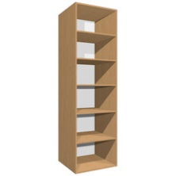 | ШП204(56)-60 | 600 | 2036*596-1шт.(2036*296 -2шт.); (716*596 -1шт. + 1316*596 -1шт);(716*296 -2шт.+1316*296 -2шт.) | 5,520 р.
 |  | ШП204(56)-80 | 800 | 2036*396-2шт. или 716*396-2шт.+ 1316*396-2шт. | 6,920 р.
2240х560 (под навес.шкафы Н-920 или Н-960мм) |  | ШП224(56)-50 | 500 | 716*496-1шт.+1516*496-1шт. | 5,710 р.
 |  | ШП224(56)-60 | 600 | 716*596-1шт.+1516*596-1шт.(716*296-2шт.+1516*296-2шт.) | 6,210 р.
 |  | ШП224(56)-80 | 800 | 716*396-2шт+1516*396-2шт. | 7,350 р.

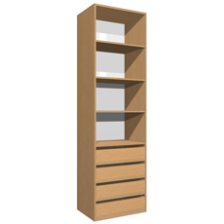
2040х400 (под навес. шкафы Н-720мм) |  | ШП204(40)-50я | 500 | 176*496-4шт.+1316*496-1шт. | 5,120 р.
 |  | ШП204(40)-60я | 600 | 176*596-4шт.+1316*596-1шт. или 1316*296-2шт. | 5,700 р.
 |  | ШП204(40)-80я | 800 | 176*796-4шт.+1316*396-2шт. | 6,350 р.
2240х400 (под навес.шкафы Н-920 или Н-960мм) |  | ШП224(40)-50я | 500 | 176*496-4шт.+1516(1556)*496-1шт. | 5,390 р.
 |  | ШП224(40)-60я | 600 | 176*596-4шт.+1516(1556)*596-1шт. или 1516(1556)-1шт*296-2шт. | 5,950 р.
 |  | ШП224(40)-80я | 800 | 176*796-4шт.+1516(1556)*396-2шт. | 6,930 р.

2040х400 (под навес. шкафы Н-720мм) |  | ШП204(56)-50я | 500 | 176*496-4шт.+1316*496-1шт. | 6,470 р.
 | 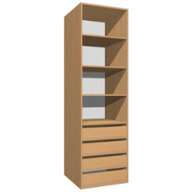 | ШП204(56)-60я | 600 | 176*596-4шт.+ 1316 * 596-1шт. или 1316*296-2шт. | 7,330 р.
 |  | ШП204(56)-80я | 800 | 176*796-4шт. + 1316*396-2шт. | 8,230 р.
2240х560 (под навес.шкафы Н-920 или Н-960мм) | 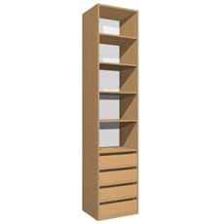 | ШП224(56)-50я | 500 | 176*496-4шт.+1516(1556)*496-1шт. | 7,020 р.
 |  | ШП224(56)-60я | 600 | 176*596-4шт.+1516(1556) * 596-1шт. или 1516(1556)-1шт*296-2шт. | 7,690 р.
 |  | ШП224(56)-80я | 800 | 176*796-4шт. + 1516(1556)*396-2шт. | 8,950 р.

960 x 600 x 560 мм(пенал под духовой шкаф). |  | ШПД96м-я1 | 600 | 356*596-1шт. | 3,370 р.

1320*600*560 (пенал под духовой шкаф). |  | ШПД132м | 600 | 716*596 (716*296-2шт.) | 3,410 р.
 |  | ШПД132м-я2 | 600 | 356*596-2шт. | 4,770 р.

2040*600 *560 (пенал под духовой шкаф,подходит под навес.шкафы Н-720 мм) |  | ШПД204 | 600 | 716*596 (716*296-2шт.) | 5,100 р.
 |  | ШПД204-я1 (360мм) | 600 | 356*596-1шт.+1076*596-1шт. или 356*596+1076*296-2шт. | 6,080 р.
 |  | ШПД204-я2 (360мм) | 600 | 356*596-2шт.+ 716*596-1шт или 356*596-2шт+716*296-2шт. | 6,540 р.

2240*600 *560 (пенал под духовой шкаф,подходит под навес.шкафы Н-920 мм или 960мм) |  | ШПД224 | 600 | 716*596-1шт.+916(956)*596-1шт, или 716*296-2шт.+ 916(956)*296-2шт. | 5,790 р.
 |  | ШПД224-я1 (360мм) | 600 | 356*596-1шт+1276*596-1шт.или 356*596-1шт+1276*296-2шт. | 6,690 р.
 |  | ШПД224-я2 (360мм) | 600 | 356*596-2шт+916(956)*596-1шт.1276*596-1шт.или 356*596-2шт+916(956)*296-2шт. | 7,120 р.

1920*600*560 (пенал под встр.холодильник, высотой до Н-1800мм.,подходит под навес.шкафы Н- 600мм) |  | ШПХ192 | 600 | 1916*596-1ш.т или 716*596-1шт+1196*596-1шт. | 3,400 р.
2040*600*560 (пенал под встр.холодильник, высотой до Н-1800мм.,подходит под навес.шкафы Н- 720мм) |  | ШПХ204 | 600 | 2036*596-1шт. или 716*596-1шт+1316*596-1шт. | 3,510 р.
2240*600*560 (пенал под встр.холодильник, высотой до Н-1800мм.,подходит под навес.шкафы Н- 920 или 960мм) |  | ШПХ224 | 600 | 716*596-1щт+1516*596-1шт. | 4,170 р.
Примечания:
Ламинированная ДСП " Pfleiderer" толщиной 16мм.,кромка ABS 0,5 мм в цвет ЛДСП,ХДФ (задняя стенка) белого цвета.
Стандартные цвета ЛДСП; Темный орех,венге,вишня оксфорд,ольха,дуб молочный,итальянский орех,серый гаурнери,
клен танзау,крем,белый,черный,яблоня локарно,орех гуарнери,бук бавария.
Другие цвета ЛДСП плюс 40% к ценам указаным выше.
В базовую комплектацию изделия входит: ЛДСП,ХДФ,конфирматы,гвозди,.
В стоимость не входят: ручки,петли,опоры!!!
Срок изготовления 10 рабочих дней.

